あんしんカード
 |  |  |  |  | 記入年月日： 年 月 日

 | 幸世地区の支えあい推進会議『ほっこりさちよサポート会議』では、安心・安全に暮らせる地域を目指し、もしもの時に家族や親戚などに連絡が出来ることを目的に『さちよあんしんカード』を作成しました。同居の方全員の情報や同居の方以外で緊急時に連絡する方の連絡先を記入して冷蔵庫に貼って下さい。

 | 【同居の方の情報】 自宅の住所：氷上町

 | 名 前 | 生年月日 | 緊急時に連絡の | 持 病 | その他重要情報
 |  |  | とれる電話番号 | アレルギー
 |  |  | (携帯電話)
 |  |  | (勤務先等）
 |  |  | (携帯電話)
 |  |  | (勤務先等）
 |  |  | (携帯電話)
 |  |  | (勤務先等）
 |  |  | (携帯電話)
 |  |  | (勤務先等）
 |  |  | (携帯電話)
 |  |  | (勤務先等）

 | 【上記以外の方の連絡先】 ※同居の方がいないもしくは緊急時に同居の方と連絡がとれない場合に連絡する方の情報を記入してください。

 | 優先順位 | 名 前 | 関係性 | 緊急時に連絡の | 住 所 | 備 考
 |  |  |  | とれる電話番号
 | ① |  |  | (携帯電話)
 |  |  |  | (勤務先等）
 | ② |  |  | (携帯電話)
 |  |  |  | (勤務先等）
 | ③ |  |  | (携帯電話)
 |  |  |  | (勤務先等）

ー ほっこりさちよサポート会議 －

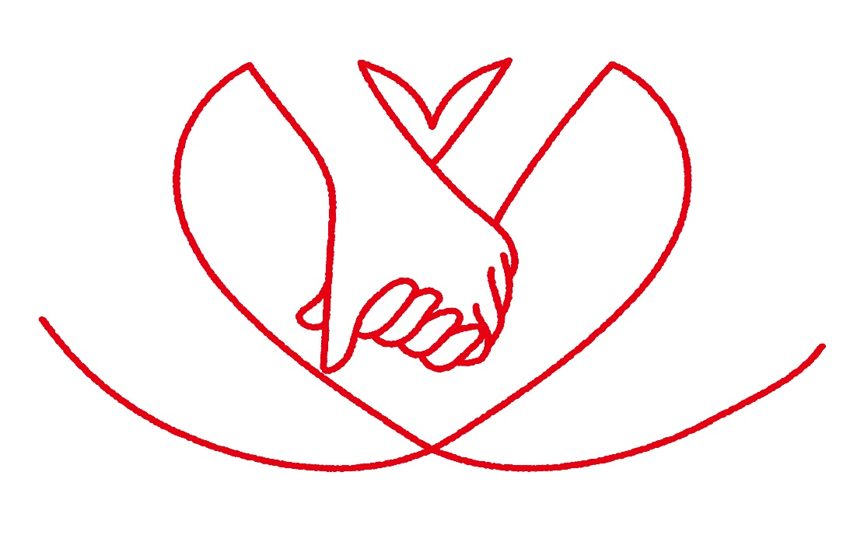
-ほっこりさちよサポート会議-
さちよあんしんカード

-ほっこりさちよサポート会議-
さちよあんしんカード

